画面部品情報
アプリ課題(2025） |  |  | 画面ID | 画面名 |  |  |  | 作成日 | 作成者 | 更新日 | 更新者
 |  |  | 013_UserManagementWeight | ユーザ管理(体重) |  |  |  | 2024-12-31 | 福田 | 2025-07-23 | 福田

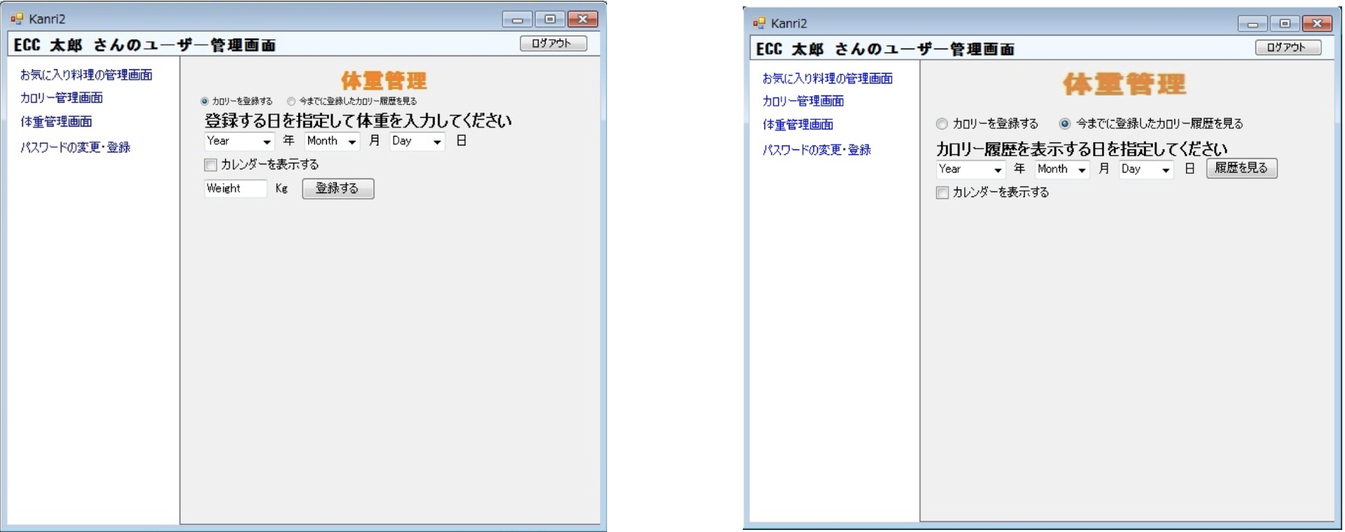
 | 1.【画面イメージ】 |  |  |  |  |  |  |  |  | ※日程を選ぶと入力可能になる。
 | 【初期表示】（体重を登録する）※カロリーのところ |  |  | （今までに登録した体重履歴を見る）※カロリーのところ |  |  |  | 【スマホ版イメージ】 |  | 3年制約

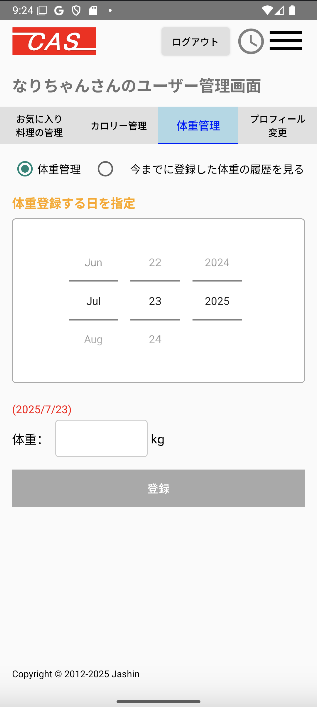
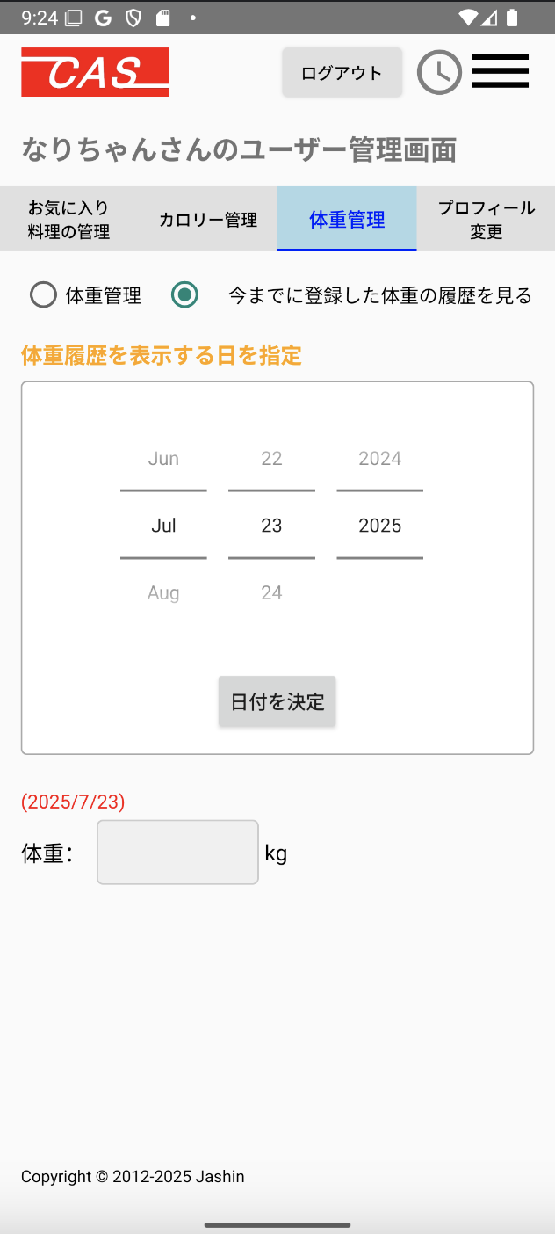

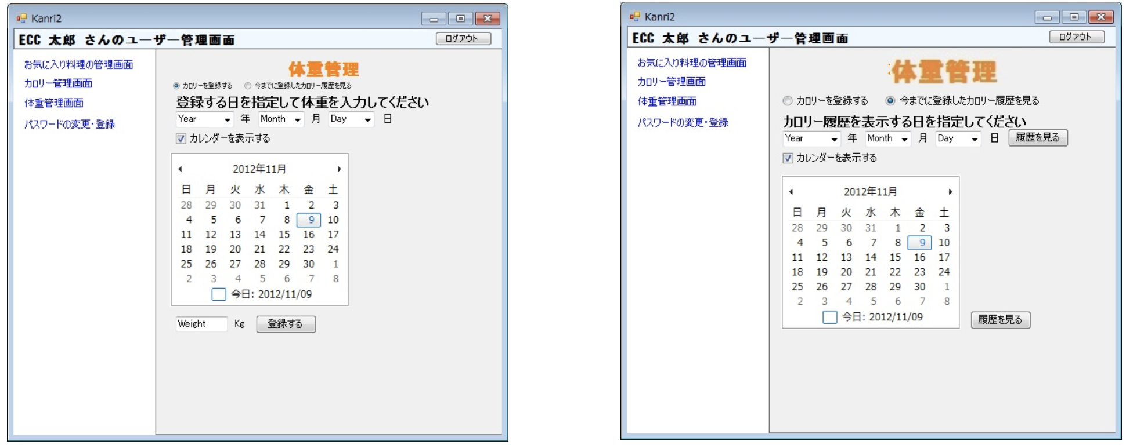
 | （上記でカレンダー表示時） |  |  | （上記でカレンダー表示時）

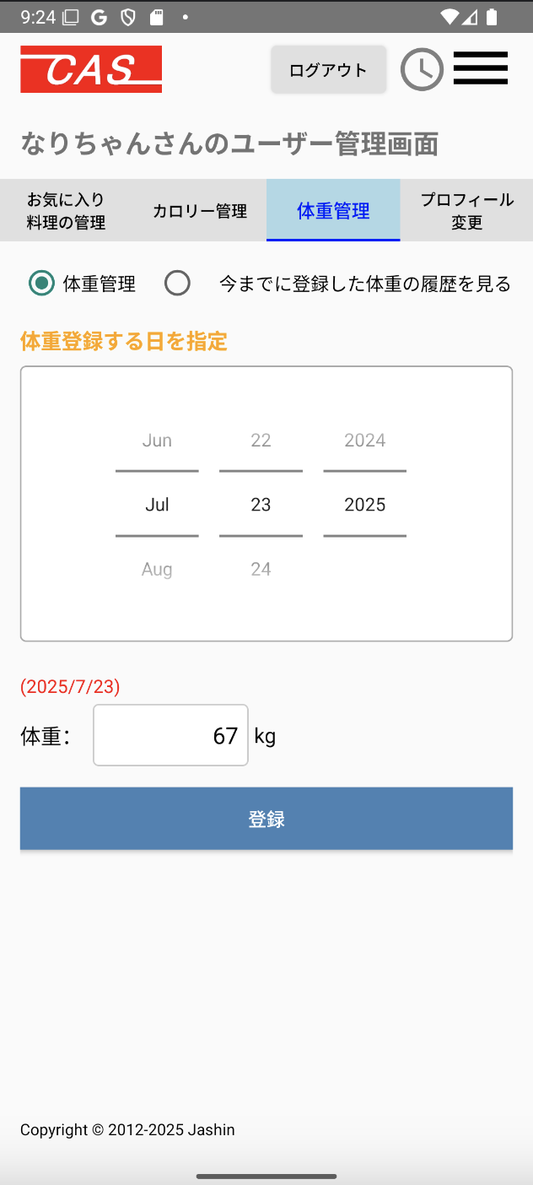


 | （今までに登録した体重を見る）※カレンダーベースで表示（ヘッダーと戻るボタンなどは表示する）カロリーじゃなくてKg

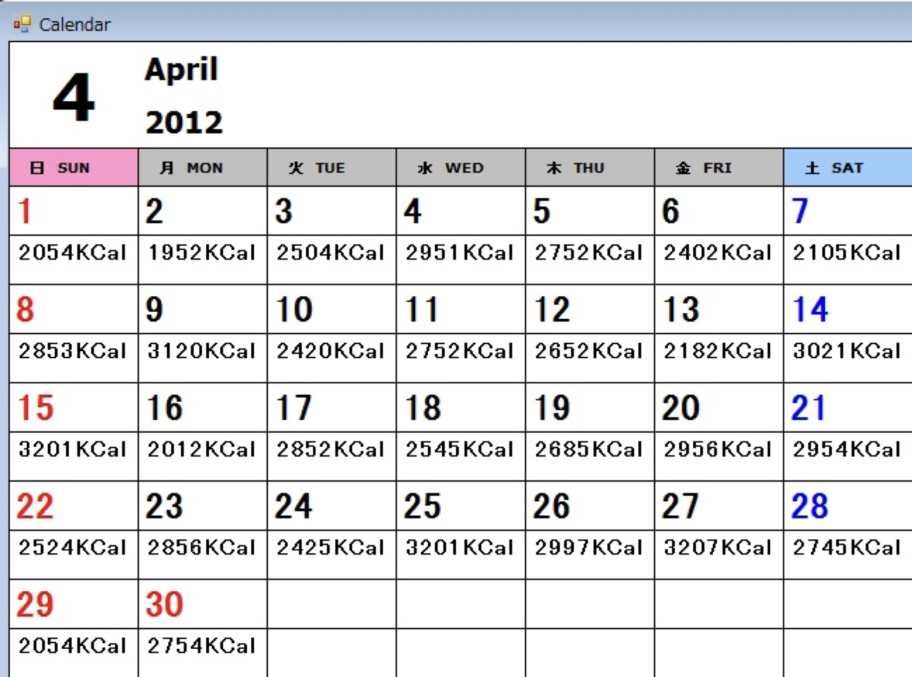

 | 2.【機能概要】
 | ユーザ管理画面(トップ)のタブ「体重管理」を切り替えることで表示される。 ログインユーザに紐づく、体重登録と体重履歴を表示すること。 体重を登録時に、カレンダーを選択し、体重を登録できること、 体重履歴を参照時に、カレンダーを選択し、体重を参照すること。

 | 3.【前の画面より受け取ったパラメータ】
 | パラメータ名 | データ型 | 桁数
 | ユーザID | 文字列 | 32桁

 | 4.【イベント情報】
 | イベント名 | 処理概要
 | 体重管理ラジオボタンを選択時 | 体重登録モードになり、画面表示が変更されること。
 | 今までに登録した体重の履歴を見るラジオボタンを選択時 | 体重履歴モードになり、画面表示が変更されること。
 | カレンダーで日付を選択時（管理モード時） | 選択した日付で決定して下に日付を表示する。
 | カレンダーで日付を選択時 | 選択したラジオボタンのモードに合わせて、切り替えを行うこと。
 | 登録するボタン | 選択した日付と体重をテーブル「ユーザカロリー、体重履歴テーブル」へ登録する。選択した日付が今年含めて前後3年以内であるかのチェックも行う。
 | 日付を決定ボタンをクリック時（履歴モード時） | 選択した日付で決定する。 テーブル「ユーザカロリー、体重履歴テーブル」より、年月日とユーザIDをキーとして情報を取得して、画面へ設定すること。

 | 5.【フォーム情報】 |  |  |  | 6.【DB情報】
 | 項目名 | 部品 | 備考 |  | 取得元テーブル | 取得列 | データ型 | 桁数 | 備考
 | 体重管理 | ラジオボタン | 体重登録モードになること。（①）
 | 今までに登録した体重履歴を見る | ラジオボタン | 体重履歴モードになること。（②）
 | 体重登録する日を指定① | ラベル | 見出しを表示する。
 | 体重履歴を表示する日を指定② | ラベル | 見出しを表示する。
 | 今月のカレンダー | カレンダー | Androidアプリで使用できるカレンダーを表示させる。 カレンダーの選択を今年含めて前後3年までに制約したい。厳しければ登録時にバリデーションチェックをかけて制限させる。
 | 日付を決定（履歴参照時) | ボタン | カレンダーで選んだ日付で決定する。
 | (YYYY/MM/DD) | ラベル | カレンダーで選択した日付が表示される。 |  | ユーザカロリー、体重履歴 | 年月日 | 数値 | 8桁
 | 体重 | ラベル | 見出しを表示する。
 | ①kg | テキストボックス | 体重を入力させる。 |  | ユーザカロリー、体重履歴 | 体重 | 浮動小数点 | 3桁
 | ②kg | ラベル | テーブル「ユーザカロリー、体重履歴テーブル」より日付に紐付く体重を表示する。
 | 登録する① | ボタン | 選択した日付と体重をテーブル「ユーザカロリー、体重履歴テーブル」へ登録する。選択した日付が今年含めて前後3年以内であるかのチェックも行う。 |  | ユーザ情報 | 更新日時 | 日付 |  | 上記の情報で、ユーザカロリー、体重履歴へ新規登録する。 （既にカロリーの方で登録されていた場合は更新する）

old
